界面&功能
官职系统 |  |  |  | 功能规则

 | 功能入口 |  |  |  |  | 官职功能 相关功能规则
 |  |  |  |  | 1.设计目的是什么
 | 点击角色头像，打开角色面板、再角色分页签中显示官职系统 |  |  |  | ▶ | 增加培养系统，主要提升对应职业的主要伤害属性
 |  |  |  |  | ▶ | 以武将职位做包装，增加符合传奇味道的内容
 |  |  |  |  | 2.基本规则
 |  |  |  |  | ▶ | 官职共二十阶，每阶最多十级
 |  |  |  |  | ▶ | 升级官职需要角色达到指定战力，并消耗指定资源道具（官职令），来提高玩家当前官职；官职越高，需要的战力越高，道具数量越多
 |  |  |  |  | ▶ | 升级官职后，将提高角色的物/法/道攻击力、暴击率等角色主要伤害属性
 |  |  |  |  | ▶ | 提高官职后，每日可领取少量金币作为俸禄，提高官职将提高俸禄
 |  |  |  |  | ▶ | 官职升级后、在野外击败首领将获得积分，积分达到一定量后可兑换虎符；虎符有多个（只能装备一个），装备后将大量提升玩家生命、伤害、物防、魔防
 |  |  |  |  | ▶ | 资源道具（官职令）有对应的材料副本，并且击败野外boss也可获取少量的资源
 |  |  |  |  | 3.解锁方式
 |  |  |  |  | ▶ | 中期主线解锁（暂定在80级左右）
 |  |  |  |  | ▶ | 该功能有新手引导的任务
 |  |  |  |  | 4.资源道具
 |  |  |  |  | ▶ | 资源道具的主要来源方式为商城、以及首领掉落等
 |  |  |  |  | 5.关联功能
 |  |  |  |  | ▶ | 官职副本：单独服务于官职系统的材料副本，提高大量资源成长道具，有难度区分，高难度材料数量多，有次数限制
 |  |  |  |  | ▶ | 商城：提供资源道具的售卖（每日限购）

 | 合成界面【当前为示例】
5
6
1
2
3
4
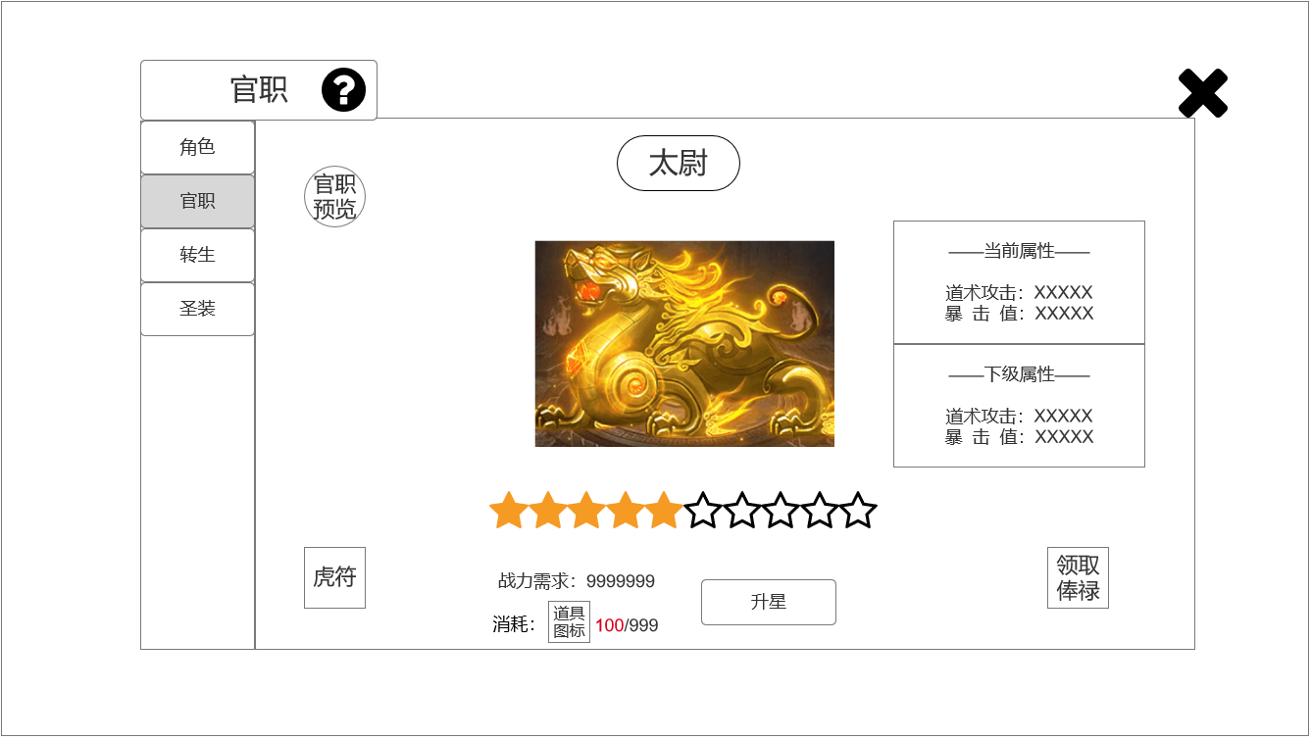
 |  | 1.功能子页签 |  |  | 1.功能子页签
 |  | ▶ | 【角色】、【官职】、【转生】、【圣装】子页签 |  | ▶ | 点击后，切换打开对应页签
 |  | ▶ | 两种颜色，选中点击时改变颜色 |  | ▶ | 有【俸禄】可领取时，子页签上有小红点提示
 |  | ▶ | 有【俸禄】可领取时，子页签上有小红点提示
 |  | 2.标题、说明 |  |  | 2.标题、说明
 |  | ▶ | 左侧显示功能名称 |  | ▶ | 说明按钮：点击后打开文本说明弹窗
 |  | ▶ | 说明按钮：点击后打开文本说明弹窗
 |  | 3.中心展示模型 |  |  | 3.模型
 |  | ▶ | 样式参考左图 |  | ▶ | 升级后有光效
 |  | ▶ | 一共4种（只改变颜色：绿-蓝-紫-金） |  | ▶ | 官职每升5阶（一共20阶），改变模型
 |  | ▶ | 官职每升5级，改变模型 |  | ▶ | 不可降级、玩家不可手动改变模型
 |  | 4.官职名称 |  |  | 4.官职
 |  | ▶ | 显示官职的名称，有底图 |  | ▶ | 每升10级（也就是1阶）改变官职名称
 |  |  | （1.伍长、2.什长、3.百夫长、4.千夫长、5.校尉）
 |  |  | （6.都尉、7.参军、8.裨将、9.偏将军、10.中郎将）
 |  |  | （11.前将军、12.右将军、13.左将军、14.大都督、15.车骑将军）
 |  |  | （16.骠骑将军、17.大将军、18.大司马、19.太尉、20.武王）
 |  | 5.属性界面 |  |  | 5.属性界面
7
8
9
10
11
 |  | ▶ | 两个面板，分部显示【当前属性】和【下级属性】 |  | ▶ | 两个面板，分部显示【当前属性】和【下级属性】
 |  | ▶ | 在该功能1级时、满级时只显示【当前属性】 |  | ▶ | 在该功能1级时、满级时只显示【当前属性】
 |  | 6关闭按钮 |  |  | 6关闭按钮
 | 无选框标示界面 | ▶ | 点击后关闭界面 |  | ▶ | 点击后关闭界面
 |  | 7.官职预览 |  |  | 7.官职预览
 |  | ▶ | 点击后打开弹窗，展示1-20阶官职名称，点击×可关闭弹窗 |  | ▶ | 界面仅作展示作用
 |  | ▶ | 界面可上下拖动，参考：
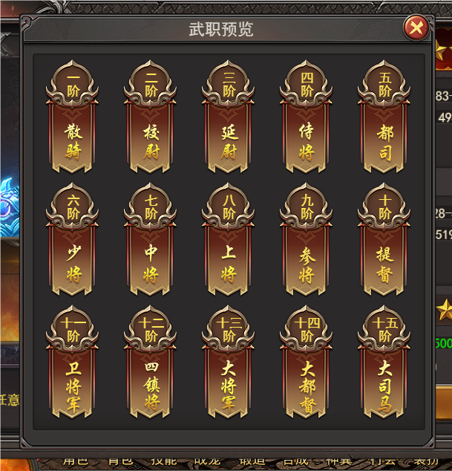

 |  | 8.虎符 |  |  | 8.虎符
 |  | ▶ | 点击后打开弹窗，展示多个虎符，点击×可关闭弹窗 |  | ▶ | 虎符积分：官职升级后、在野外击败首领将获得积分
 |  | ▶ | 当积分足够、且达到对应官职，可换虎符时，图标上有小红点 |  | ▶ | 虎符兑换：只有当积分足够、且达到对应官职，才可兑换虎符，兑换后积分减少
 |  | ▶ | 图标参考： |  | ▶ | 虎符有多个，但只能装备一个，玩家可手动切换
 |  |  |  |  | ▶ | 配置方面参考分页-表格结构

 |  | ▶ | 界面可上下拖动，显示虎符图标(点击打开通用tips)、名称、所需积分、兑换按钮(有小红点)
 |  | ▶ | 弹窗参考：
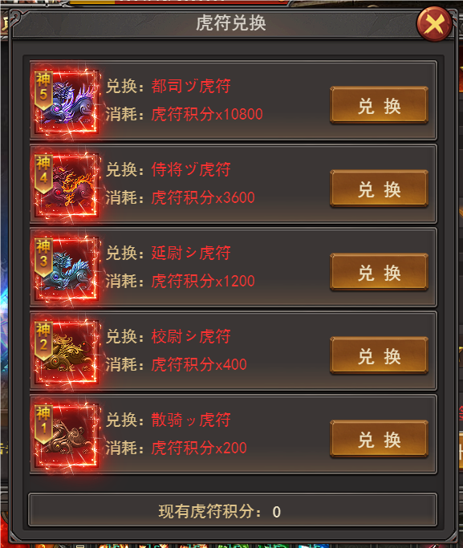

 |  | ▶ | 兑换后显示图标、名称、按钮两种（装备、装备中）

 |  | 9.等级 |  |  | 9.等级
 |  | ▶ | 1排共10个星星图标 |  | ▶ | 不会降级
 |  | ▶ | 星星2种颜色：无色、黄色
 |  | 10.升级部分 |  |  | 10.升级部分
 |  | ▶ | 左侧显示【战力需求】、【消耗】 |  | ▶ | 升级官职需要角色达到指定战力，并消耗指定资源道具（官职令），来提高玩家当前官职；官职越高，需要的战力越高，道具数量越多
 |  | ▶ | 【消耗】部分有小图标、当前持有数量(数量不够时红色，够时绿色)/升级所需数量 |  | ▶ | 升级官职后，将提高角色的物/法/道攻击力、暴击率等角色主要伤害属性
 |  | ▶ | 右侧显示【升星】按钮 |  | ▶ | 【消耗】部分有小图标、当前持有数量(数量不够时红色，够时绿色)/升级所需数量
 |  | ▶ | 升满级后，隐藏该部分，显示文字【当前官职已升至最高】 |  | ▶ | 升满级后，隐藏该部分，显示文字【当前官职已升至最高】
 |  | 11.领取俸禄 |  |  | 11.领取俸禄
 |  | ▶ | 有俸禄可领取时，图标上有小红点参考 |  | ▶ | 提高官职后，每日可领取少量金币作为俸禄，提高官职将提高俸禄
 |  | ▶ | 俸禄领取后，图标变为置灰状态 |  | ▶ | 有俸禄可领取时，图标上有小红点参考
 |  | ▶ | 图标参考： |  | ▶ | 俸禄领取后，图标变为置灰状态

参考界面
参考图

 | 参考游戏—37王者之心2
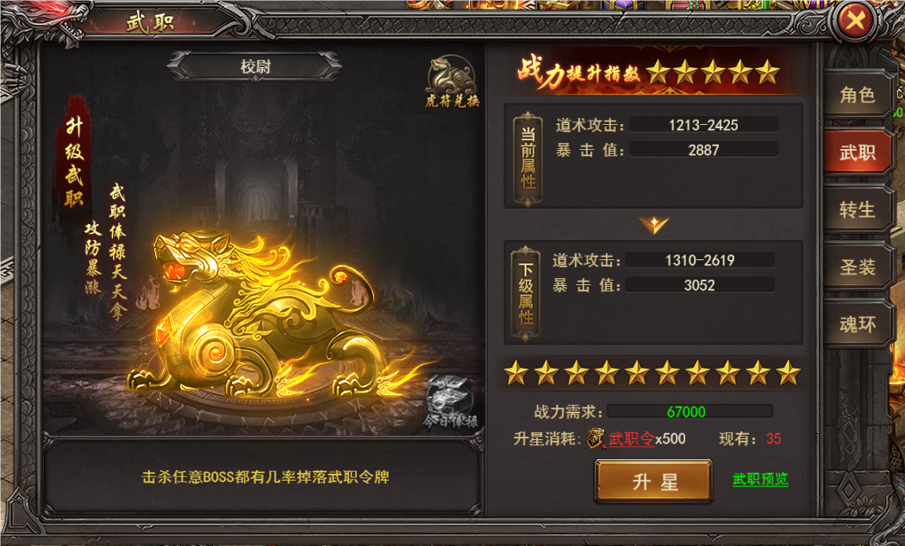

 |  | 官职主界面

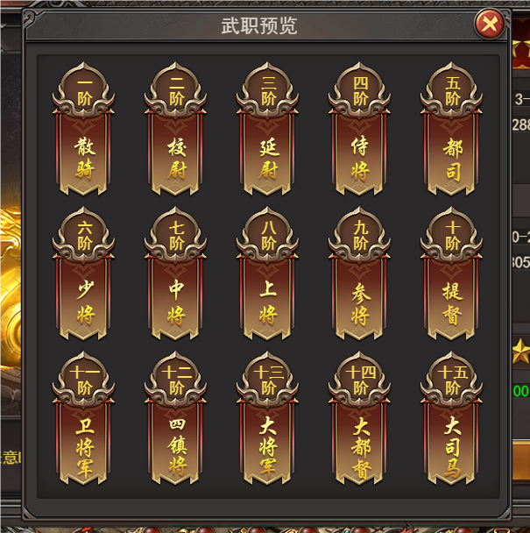

 |  | 官职阶级

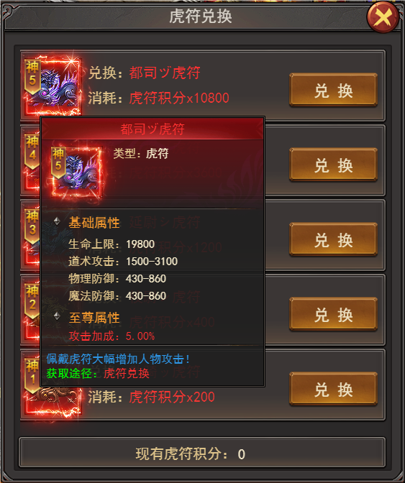

 |  | 虎符界面

美术需求
美术需求

 | UI需求
 | 序号 | 类型 | 对应界面 | 内容描述 | 功能需求 | 备注 | 参考图
 | 1 | UI | 官职界面 | 官职界面 | 详见界面功能设计
 | 原画需求
 | 序号 | 类型 | 对应界面 | 内容描述 | 功能需求 | 备注 | 参考图
 | 1 | 2D原画 | 官职界面展示背景底图造型设计 | 背景 | 详见界面功能设计 | 实际效果需按照策划案模板制作 | 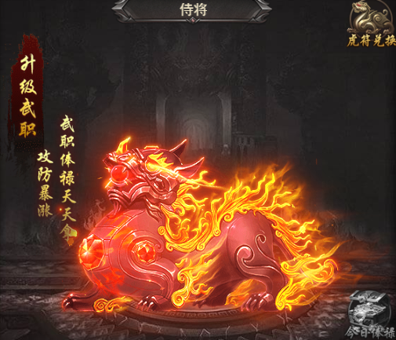
 | 2 | 2D原画 | 官职主界面展示 | 金色 |  |  | 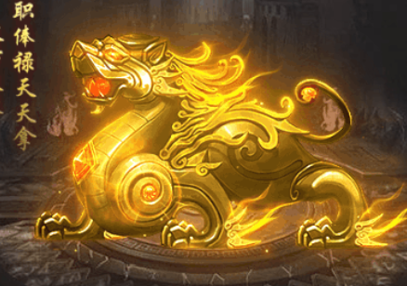
 | 3 | 3D原画 | 官职主界面展示 | 紫色
 | 4 | 4D原画 | 官职主界面展示 | 蓝色
 | 5 | 5D原画 | 官职主界面展示 | 绿色
 | ICON需求
 | 序号 | 类型 | 图标需求 | 内容描述 | 功能需求 | 尺寸需求 | 参考图
 | 1 | ICON | 官职系统中的图标 | 领取俸禄 |  | 75*75 | 
 | 2 | ICON | 官职系统中的图标 | 领取俸禄（领完） |  | 75*75 | 
 | 3 | ICON | 官职系统中的图标 | 虎符 |  | 75*75 | 
 | 4 | ICON | 道具图标 | 官职令牌 |  | 75*75 | 
 | 5 | ICON | 道具图标 | 虎符图标1 | 共5种，造型配色需和原画上5种保持一致 | 75*75 | 
 | 6 | ICON | 道具图标 | 虎符图标2 |  | 75*75 | 
 | 7 | ICON | 道具图标 | 虎符图标3 |  | 75*75 | 
 | 8 | ICON | 道具图标 | 虎符图标4 |  | 75*75 | 
 | 9 | ICON | 道具图标 | 虎符图标5 |  | 75*75 | 
 | 10 | ICON | 官职 | 显示阶级+名称 | 共20阶，名称详见策划案 |  | 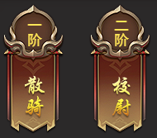
 | 动效需求
 | 序号 | 类型 | 描述 | 内容描述 | 功能需求 | 备注 | 参考图
 | 1 | 动画特效 | 官职主界面展示 | 有对应颜色的特效光 |  | 五个颜色
让马彬斌走通用 | 2 | 动画特效 | 合成成功时弹出，随后渐隐消失 | 合成成功 |  |  | 
让马彬斌走通用 | 3 | 动画特效 | 合成失败时弹出，随后渐隐消失 | 合成失败
程序做动态即可 | 4 | 动画特效 | 下拉提示 | 黄色小箭头 |  |  | 
 | 其他
 | 序号 | 类型 | 对应界面 | 内容描述 | 功能需求 | 备注 | 参考图
 | / | / | / | / | / | / | /

